estadistica
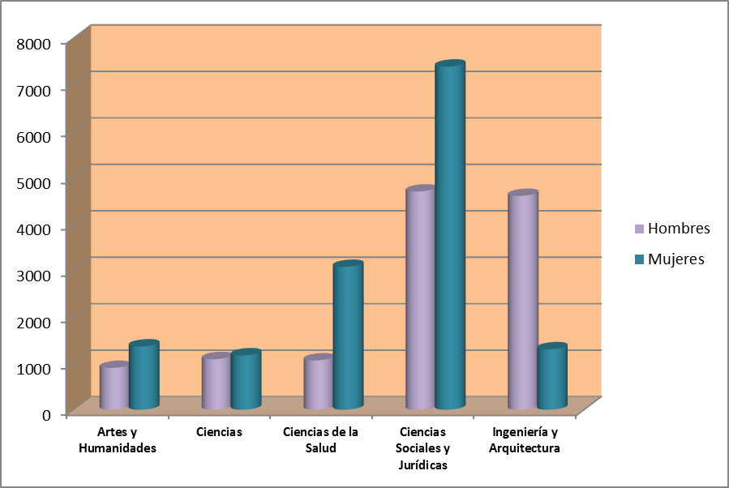
ESTUDIANTES MATRICULADOS EN LA
UNIVERSIDAD DE ZARAGOZA
GRADO Y 1º Y 2º CICLO - CURSO 2017/18
RAMAS Y SEXO
ESTUDIANTES MATRICULADOS EN LA
UNIVERSIDAD DE ZARAGOZA
GRADO Y 1º Y 2º CICLO - CURSO 2017/18
RAMAS Y SEXO

 |  |  | Datos: 12-03-2018

 |  |  | Fuente: Datuz

Rama | Hombres | Mujeres | Total
Artes y Humanidades | 899 | 1362 | 2,261
Ciencias | 1088 | 1170 | 2,258
Ciencias de la Salud | 1061 | 3074 | 4,135
Ciencias Sociales y Jurídicas | 4696 | 7385 | 12,081
Ingeniería y Arquitectura | 4601 | 1300 | 5,901

Programas de Intercambio | 297 | 638 | 935

Total Universidad | 12,642 | 14,929 | 27,571

